상품제안서
친환경 쥬트 사이백 (오코텍스인증) | 상품코드: S25461

 |  |  |  |  |  |  | 02-713-8555 | www.synergygift.co.kr
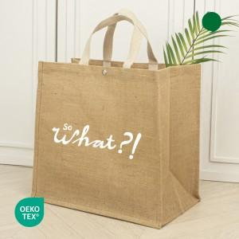

【상세/제작정보】 | <span style="font-size: 14pt;">※ 단면 인쇄 가능합니다.</span>

【인쇄/포장옵션】 | 실크 / OPP(비닐)

【공급단가】 | 수량 | 100~ | 300~ | 500~ | 1,000~ | 3,000~
*VAT별도 | 단가 | 4,160원 | 4,030원 | 3,900원 | 3,800원 | 3,700원

【상품 URL】 | https://www.synergygift.co.kr:443/src/goods_detail.php?gdno=25461

